Plantilla
Ficha de Catalogación para los Recursos Educativos publicados en EducaTico -Versión 2- Notas: Cada campo cuenta con una guía para su mejor comprensión, además, se incluyen hojas o pestañas con las categorías de los campos solicitados.
Título | Descripción breve (50 caracteres) | Autor | Materia | Nivel | Usuario | Idioma | Derechos de uso | Tipo de contenido | Tipo de recurso educativo | Temática | Links a recurso externo | Imagen portada | Palabras Clave | Fecha de publicación | Recurso relacionado
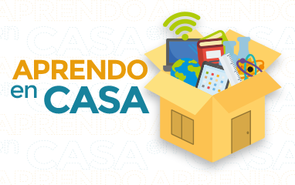
Aprendo en casa | Orientaciones, guías específicas y recursos de apoyo a la comunidad educativa nacional, ante la suspensión de lecciones en centros educativos, a raíz de la declaratoria de Emergencia Nacional provocada por el COVID 19, el Ministerio de Educación Pública (MEP) lanzó la estrategia “Aprendo en casa”. El plan reúne acciones en diferentes áreas, una dirigida a los docentes, otra a los estudiantes y otra a las familias. | Dirección de Recursos Tecnológicos Luis Chacón Campos, Patricia Hernández Conejo, Óscar Pérez Ramírez, Ana Araya Salazar Dirección de Desarrollo Curricular Instituto de Desarrollo Curricular Viceministerio Acádemico | Todas | Todos | Familia, Docentes, Estudiantes | Español | CC-BY-NC-SA | TC22 | Colección | Ciencias Sociales/ Educación | http://recursos.mep.go.cr/2020/aprendoencasa/ |  | Aprendo en casa, recursos covid, mediación, sinart, aula virtual, emergencia covid, covid-19, materiales, televisión, virus, emergencia, coronavirus, salud, protocolos, contagio,

